상품제안서
블랙 카드형 USB메모리 | 상품코드: F09738

 |  |  |  |  |  |  | 02-412-0044 | www.easy1.co.kr
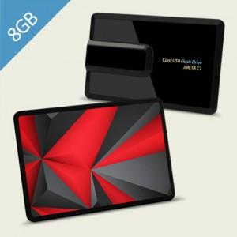

【상세/제작정보】 | ※ 제품특성상 단가 변동이 매우 유동적인 상품으로 주문전 꼭 확인 요청드립니다.

【인쇄/포장옵션】 | 풀칼라 / 포장지포장

【공급단가】 | 수량 | 100~ | 300~ | 500~ | 1,000~ | 3,000~
*VAT별도 | 8G | 8,180원 | 8,050원 | 7,850원 | 7,650원 | 7,520원
 | 16G | 8,400원 | 8,270원 | 8,070원 | 7,870원 | 7,730원
 | 32G | 9,430원 | 9,280원 | 9,050원 | 8,820원 | 8,670원
 | 64G | 13,400원 | 13,190원 | 12,870원 | 12,550원 | 12,330원

【상품 URL】 | https://dev.easy1.co.kr:443/src/goods_detail.php?gdno=9738

